亏损回本计算
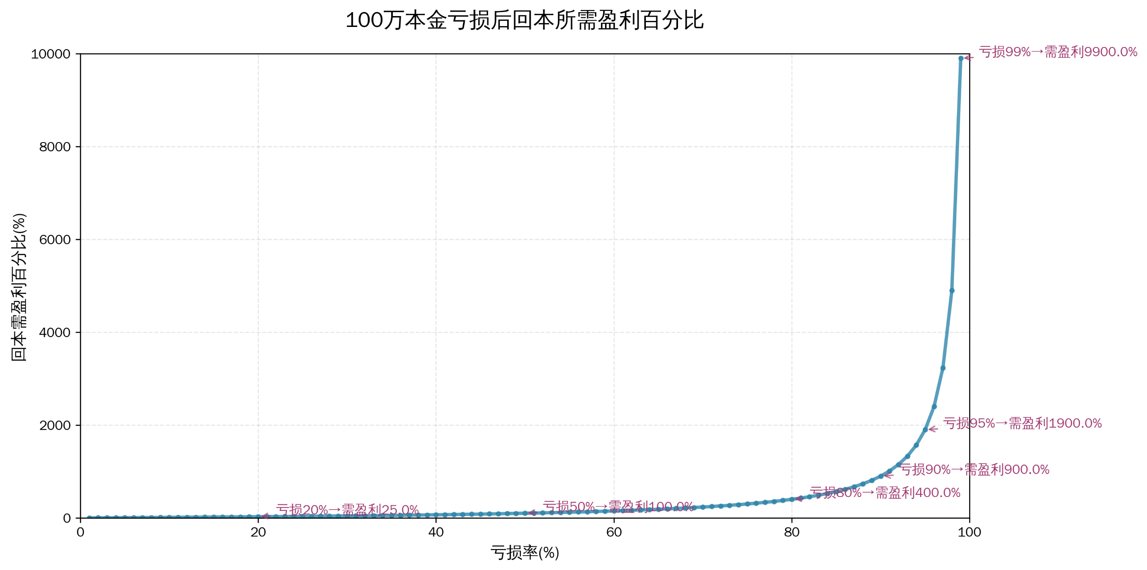
亏损率(%) | 亏损后本金(万元) | 需盈利金额(万元) | 回本需盈利百分比(%) | 回本盈利较上一比例差值 | 回本比例较亏损比例差值
1 | 99 | 1 | 1.01 |  | 0.01
2 | 98 | 2 | 2.04 | 1.03 | 0.04
3 | 97 | 3 | 3.09 | 1.05 | 0.09
4 | 96 | 4 | 4.17 | 1.08 | 0.17
5 | 95 | 5 | 5.26 | 1.09 | 0.26
6 | 94 | 6 | 6.38 | 1.12 | 0.38
7 | 93 | 7 | 7.53 | 1.15 | 0.53
8 | 92 | 8 | 8.7 | 1.17 | 0.7
9 | 91 | 9 | 9.89 | 1.19 | 0.89
10 | 90 | 10 | 11.11 | 1.22 | 1.11
11 | 89 | 11 | 12.36 | 1.25 | 1.36
12 | 88 | 12 | 13.64 | 1.28 | 1.64
13 | 87 | 13 | 14.94 | 1.3 | 1.94
14 | 86 | 14 | 16.28 | 1.34 | 2.28
15 | 85 | 15 | 17.65 | 1.37 | 2.65
16 | 84 | 16 | 19.05 | 1.4 | 3.05
17 | 83 | 17 | 20.48 | 1.43 | 3.48
18 | 82 | 18 | 21.95 | 1.47 | 3.95
19 | 81 | 19 | 23.46 | 1.51 | 4.46
20 | 80 | 20 | 25 | 1.54 | 5
21 | 79 | 21 | 26.58 | 1.58 | 5.58
22 | 78 | 22 | 28.21 | 1.63 | 6.21 | 关键结论
23 | 77 | 23 | 29.87 | 1.66 | 6.87 | 低亏损易回本：亏损≤10% 时，回本盈利百分比仅比亏损率高 1%-2%（如亏损 10% 需赚 11.11%），修复难度低。
24 | 76 | 24 | 31.58 | 1.71 | 7.58 | 中度亏损难度翻倍：亏损 50% 时，需盈利 100% 才能回本，意味着本金要从 50 万再涨回 100 万，难度大幅提升。
25 | 75 | 25 | 33.33 | 1.75 | 8.33 | 高亏损几乎不可逆：亏损≥90% 后，回本盈利需求超 900%，现实中几乎难以实现，凸显 “控制亏损” 的重要性。
26 | 74 | 26 | 35.14 | 1.81 | 9.14
27 | 73 | 27 | 36.99 | 1.85 | 9.99
28 | 72 | 28 | 38.89 | 1.9 | 10.89
29 | 71 | 29 | 40.85 | 1.96 | 11.85
30 | 70 | 30 | 42.86 | 2.01 | 12.86
31 | 69 | 31 | 44.93 | 2.07 | 13.93
32 | 68 | 32 | 47.06 | 2.13 | 15.06
33 | 67 | 33 | 49.25 | 2.19 | 16.25
34 | 66 | 34 | 51.52 | 2.27 | 17.52
35 | 65 | 35 | 53.85 | 2.33 | 18.85
36 | 64 | 36 | 56.25 | 2.4 | 20.25
37 | 63 | 37 | 58.73 | 2.48 | 21.73
38 | 62 | 38 | 61.29 | 2.56 | 23.29
39 | 61 | 39 | 63.93 | 2.64 | 24.93
40 | 60 | 40 | 66.67 | 2.74 | 26.67
41 | 59 | 41 | 69.49 | 2.82 | 28.49
42 | 58 | 42 | 72.41 | 2.92 | 30.41
43 | 57 | 43 | 75.44 | 3.03 | 32.44
44 | 56 | 44 | 78.57 | 3.13 | 34.57
45 | 55 | 45 | 81.82 | 3.25 | 36.82
46 | 54 | 46 | 85.19 | 3.37 | 39.19
47 | 53 | 47 | 88.68 | 3.49 | 41.68
48 | 52 | 48 | 92.31 | 3.63 | 44.31
49 | 51 | 49 | 96.08 | 3.77 | 47.08
50 | 50 | 50 | 100 | 3.92 | 50
51 | 49 | 51 | 104.08 | 4.08 | 53.08
52 | 48 | 52 | 108.33 | 4.25 | 56.33
53 | 47 | 53 | 112.77 | 4.44 | 59.77
54 | 46 | 54 | 117.39 | 4.62 | 63.39
55 | 45 | 55 | 122.22 | 4.83 | 67.22
56 | 44 | 56 | 127.27 | 5.05 | 71.27
57 | 43 | 57 | 132.56 | 5.29 | 75.56
58 | 42 | 58 | 138.1 | 5.54 | 80.1
59 | 41 | 59 | 143.9 | 5.8 | 84.9
60 | 40 | 60 | 150 | 6.1 | 90
61 | 39 | 61 | 156.41 | 6.41 | 95.41
62 | 38 | 62 | 163.16 | 6.75 | 101.16
63 | 37 | 63 | 170.27 | 7.11 | 107.27
64 | 36 | 64 | 177.78 | 7.51 | 113.78
65 | 35 | 65 | 185.71 | 7.93 | 120.71
66 | 34 | 66 | 194.12 | 8.41 | 128.12
67 | 33 | 67 | 203.03 | 8.91 | 136.03
68 | 32 | 68 | 212.5 | 9.47 | 144.5
69 | 31 | 69 | 222.58 | 10.08 | 153.58
70 | 30 | 70 | 233.33 | 10.75 | 163.33
71 | 29 | 71 | 244.83 | 11.5 | 173.83
72 | 28 | 72 | 257.14 | 12.31 | 185.14
73 | 27 | 73 | 270.37 | 13.23 | 197.37
74 | 26 | 74 | 284.62 | 14.25 | 210.62
75 | 25 | 75 | 300 | 15.38 | 225
76 | 24 | 76 | 316.67 | 16.67 | 240.67
77 | 23 | 77 | 334.78 | 18.11 | 257.78
78 | 22 | 78 | 354.55 | 19.77 | 276.55
79 | 21 | 79 | 376.19 | 21.64 | 297.19
80 | 20 | 80 | 400 | 23.81 | 320
81 | 19 | 81 | 426.32 | 26.32 | 345.32
82 | 18 | 82 | 455.56 | 29.24 | 373.56
83 | 17 | 83 | 488.24 | 32.68 | 405.24
84 | 16 | 84 | 525 | 36.76 | 441
85 | 15 | 85 | 566.67 | 41.67 | 481.67
86 | 14 | 86 | 614.29 | 47.62 | 528.29
87 | 13 | 87 | 669.23 | 54.94 | 582.23
88 | 12 | 88 | 733.33 | 64.1 | 645.33
89 | 11 | 89 | 809.09 | 75.76 | 720.09
90 | 10 | 90 | 900 | 90.91 | 810
91 | 9 | 91 | 1011.11 | 111.11 | 920.11
92 | 8 | 92 | 1150 | 138.89 | 1058
93 | 7 | 93 | 1328.57 | 178.57 | 1235.57
94 | 6 | 94 | 1566.67 | 238.1 | 1472.67
95 | 5 | 95 | 1900 | 333.33 | 1805
96 | 4 | 96 | 2400 | 500 | 2304
97 | 3 | 97 | 3233.33 | 833.33 | 3136.33
98 | 2 | 98 | 4900 | 1666.67 | 4802
99 | 1 | 99 | 9900 | 5000 | 9801

